Planilha1
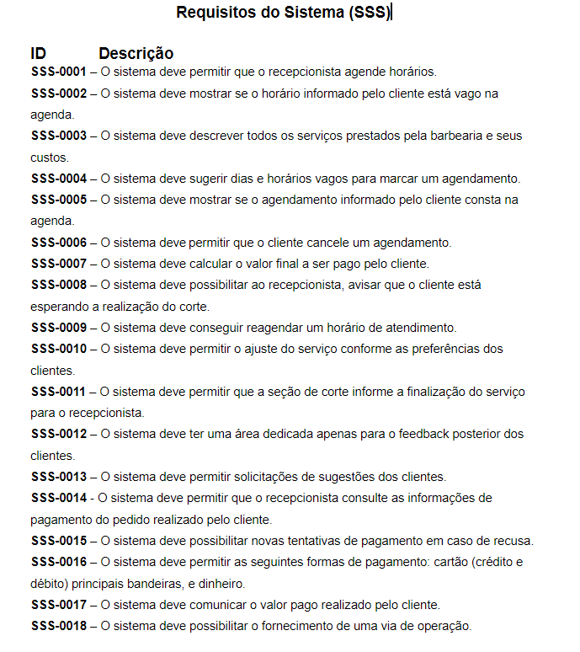
# | Características | SSS-0001 | SSS-0002 | SSS-0003 | SSS-0004 | SSS-0005 | SSS-0006 | SSS-0007 | SSS-0008 | SSS-0009 | SSS-0010 | SSS-0011 | SSS-0012 | SSS-0013 | SSS-0014 | SSS-0015 | SSS-0016 | SSS-0017 | SSS-0018
1 | Registro de Serviço |  |  |  |  | x
2 | Inserir Serviços Adicionais |  |  |  |  |  |  |  |  | x
3 | Inserir Novo Procedimento Estético
4 | Atualização Cadastral
5 | Envio de lembrete de agendamento
6 | Feedback |  |  |  |  |  |  |  |  |  |  |  | x
7 | Sugestão |  |  |  |  |  |  |  |  |  |  |  |  | x
8 | Provedor de cartão |  |  |  |  |  |  | x |  |  |  |  |  |  |  |  | x
9 | Via de pagamento |  |  |  |  |  |  |  |  |  |  |  |  |  | x |  |  | x | x
10 | Agendamento | x |  |  | x
11 | Horário de Funcionamento
12 | Endereço
13 | Contato
14 | Visualizar Serviços |  |  | x
15 | Visualizar preço de serviço
16 | acompanhamento de cliente
17 | calendário de folga
18 | central de ajuda
19 | cupom de desconto
20 | promoções do dia
21 | Pesquisa de funcionalidade
22 | configurações da plataforma
23 | Inserir funcionário
24 | Visualizar Funcionários
25 | Notificações

